Putaran1
ALGORITMA AES

Plaintext | kelompok enam
Kunci | harirabuSKD
Algoritma | AES 128 bit -> 16 byte

 | k | m | space | m |  | h | r | S | null
 | e | p | e | null |  | a | a | K | null
 | l | o | n | null |  | r | b | D | null
 | o | k | a | null |  | i | u | null | null

 |  | Konversi Teks Ke Hexadecimal
 | https://berhitung.id/konversi/bilangan/ascii-ke-heksadesimal
 | 6B | 6D | 20 | 6D |  | 68 | 72 | 53 | 0
 | 65 | 70 | 65 | 0 |  | 61 | 61 | 4B | 0
 | 6C | 6F | 6E | 0 |  | 72 | 62 | 44 | 0
 | 6F | 6B | 61 | 0 |  | 69 | 75 | 0 | 0

 | Konversi HExaDecimal ke Biner
 | https://berhitung.id/konversi/bilangan/heksadesimal-ke-biner
 | 01101011 | 01101101 | 00100000 | 01101101 |  | 01101000 | 01110010 | 01010011 | 00000000
 | 01100101 | 01110000 | 01100101 | 00000000 |  | 01100001 | 01100001 | 01001011 | 00000000
 | 01101100 | 01101111 | 01101110 | 00000000 |  | 01110010 | 01100010 | 01000100 | 00000000
 | 01101111 | 01101011 | 01100001 | 00000000 |  | 01101001 | 01110101 | 00000000 | 00000000

 | Initial Round XoR

 | 01101011 | XoR | 01101000 |  | 00000011 |  | 00100000 | XoR | 01010011 |  | 01110011 |  | Hasil | 00000011 | 00011111 | 01110011 | 01101101
 | 01100101 | XoR | 01100001 |  | 00000100 |  | 01100101 | XoR | 01001011 |  | 00101110 |  |  | 00000100 | 00010001 | 00101110 | 00000000
 | 01101100 | XoR | 01110010 |  | 00011110 |  | 01101110 | XoR | 01000100 |  | 00101010 |  |  | 00011110 | 00001101 | 00101010 | 00000000
 | 01101111 | XoR | 01101001 |  | 00000110 |  | 01100001 | XoR | 00000000 |  | 01100001 |  |  | 00000110 | 00011110 | 01100001 | 00000000

 | 01101101 | XoR | 01110010 |  | 00011111 |  | 01101101 | XoR | 00000000 |  | 01101101 |  | Hasil Hexa | 3 | 1F | 73 | 6D
 | 01110000 | XoR | 01100001 |  | 00010001 |  | 00000000 | XoR | 00000000 |  | 00000000 |  |  | 4 | 11 | 2E | 0
 | 01101111 | XoR | 01100010 |  | 00001101 |  | 00000000 | XoR | 00000000 |  | 00000000 |  |  | 1E | D | 2A | 0
 | 01101011 | XoR | 01110101 |  | 00011110 |  | 00000000 | XoR | 00000000 |  | 00000000 |  |  | 6 | 1E | 61 | 0

 | Hasil XoR |  |  |  |  |  |  |  |  | Tabel S -BOX
 | 3 | 1F | 73 | 6D |  |  |  |  | 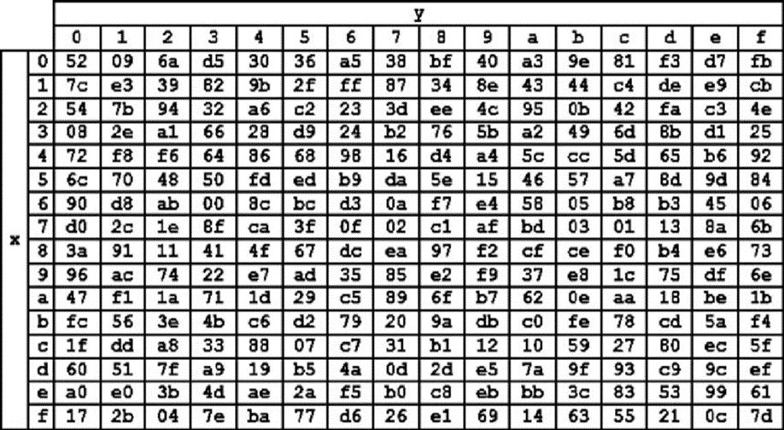
 | 4 | 11 | 2E | 0
 | 1E | D | 2A | 0
 | 6 | 1E | 61 | 0

 | Proses Sub-bytes menggunakan tabel S-Box

 | 33 | fb | 8f | b3
 | 34 | e3 | c3 | 30
 | e9 | 44 | 95 | 30
 | 36 | e9 | d8 | 30

 |  | Proses Shift Rows

 | 33 | fb | 8f | b3 | Baris 1 Tidak digeser
 | 34 | e3 | c3 | 30 | Geser 1
 | e9 | 44 | 95 | 30 | Geser 2
 | 36 | e9 | d8 | 30 | Geser 3

 |  | Hasil Shift Rows
 | 33 | fb | 8f | b3
 | e3 | c3 | 30 | 34
 | 95 | 30 | e9 | 44
 | 30 | 36 | e9 | d8

 | Proses Mix Column

 | 02 | 03 | 01 | 01 |  | 33 | fb | 8f | b3
 | 01 | 02 | 03 | 01 | * | e3 | c3 | 30 | 34
 | 01 | 01 | 02 | 03 |  | 95 | 30 | e9 | 44
 | 03 | 01 | 01 | 02 |  | 30 | 36 | e9 | d8

 |  |  |  |  |  |  |  |  |  |  | https://www.fendiali.net/kalkulator/biner
 | 00000010 | 00000011 | 00000001 | 00000001 |  | 00110011 | 11111011 | 10001111 | 10110011 |  | 00110001 | 11111011 | 10001110 | 10110010
 | 00000001 | 00000010 | 00000011 | 00000001 | * | 11100011 | 11000011 | 00110000 | 00110100 | = | 11100010 | 11000001 | 00110011 | 00110101
 | 00000001 | 00000001 | 00000010 | 00000011 |  | 10010101 | 00110000 | 11101001 | 01000100 |  | 10010100 | 00110001 | 11101011 | 01000111
 | 00000011 | 00000001 | 00000001 | 00000010 |  | 00110000 | 00110110 | 11101001 | 11011000 |  | 00110011 | 00110111 | 11101000 | 11011010

 | Konversi Hexa
 | 31 | FB | 8E | B2
 | E2 | C1 | 33 | 35
 | 94 | 31 | EB | 47
 | 33 | 37 | E8 | DA

 | Hasil putaran pertama adalah
 | 31 E2 94 33 | | FB C1 31 37| 8E 33 EB E8 |B2 35 47 DA

 | Lanjut putaran selanjut nya sampe 10x putaran

